mypage.php(ゲスト)(PC)
「ホーム／マイページ」となっていますが、「ホーム／みんなのラック／●●さんのラック」という具合に、パンくずリストを調整。
「●●さんのラック」の●●とは、例えばユーザー名「マッケイさん」がクリックされたのであれば「●●」の部分を「マッケイさん」と表示させる。
ゲストバージョン（完成型）
mypage.php
（外部からログインも何もせずサイトを閲覧している状態）
検索
新規会員登録
ログイン

コレクションレコードとは
トップ
ランキング
レビュー
アーティスト
ジャンル
みんなのラック
記事
ラックを作る


●●さんのラック
レビューグラフ

レビューアルバム累積数
1月 | 10
2月 | 20
3月 | 50
4月 | 80
5月 | 100
6月 | 150
レビューアーティスト
AC/DC | 3
The Yardbirds | 5
Brtney Spears | 7
Red Hot Chili Peppers | 8
B.B.King | 1
Sam Cook | 5
The Beatles | 7
The Beach Boys | 10
ABBA | 2
Led Zeppelin | 3
ジャンル
ロック・ポップス | 3
パンク | 5
ブルース | 8
ファンク | 10
ハードロック・ヘヴィメタル | 7
ジャズ | 3
ダンス | 1
カントリー | 4
●●さんのプロフィール

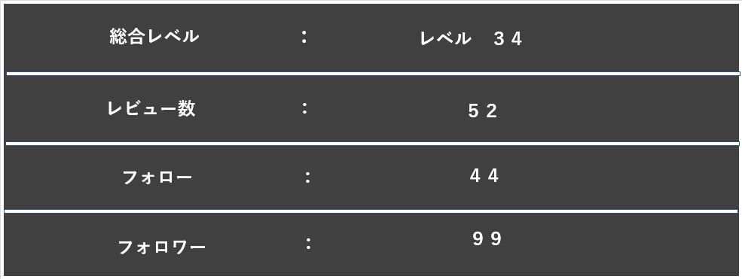

けいけんちログ
タイムライン
フォロー
フォロワー
並べ替え
アーティストで絞込み
ジャンルで絞込み
ロック・ポップス
高得点順
ラックの絞込・並び順
リセット


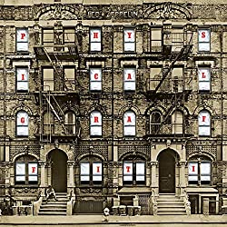


Significant Other
1999
Limp Bizkit
Phtsical Graffiti
1975
Led Zeppelin
Here's Little Richard
1957
Little Richard
Are You Gonna Go My Way
1991
Lenny Kravitz
Significant Other
1999
Limp Bizkit
Phtsical Graffiti
1975
Led Zeppelin
Here's Little Richard
1957
Little Richard
Are You Gonna Go My Way
1991
Lenny Kravitz
100
90
80
70
現行の「album_list.php」と同様、１段にアルバムジャケット４枚表示。アルバムジャケットの表示位置も棚の奥行きの縁に重ならないように。とにかく、「album_list.php」と同じ位置、サイズ感で。

現行の「album_list.php」と同様、縁に張り付いているイメージで。
とにかく、「album_list.php」と同じ位置、サイズ感で。

追 加 補 足

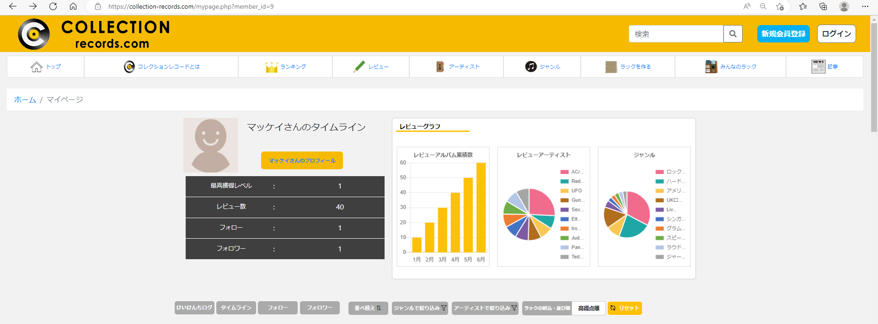

このくらいの幅のサイズ感まで広げる。（上記イメージ図参照）

「レビューアーティスト」「ジャンル」ともに円グラフ右脇のテキスト表示を上記のイメージ図どおり長く表示。（長すぎる場合はtruncate...で表示）長さについては相談しながらお願いします。

ここの底辺を下のラインに合わせる。
ここに合わせる。

上記のイメージ図どおり、「けいけんちログ」「タイムライン」「フォロー」「フォロワー」の４つのボタンは、上の黒色幅と合わせる。さらにボタンの大きさを上記のイメージ図どおりのサイズ感にする。
上記のイメージ図どおり、ここのボタン群は、上の「レビューグラフ」のセクションと横幅を合わせる。
さらにボタンの大きさを上記のイメージ図どおりのサイズ感にする。

